Dang Ky ca lam viec
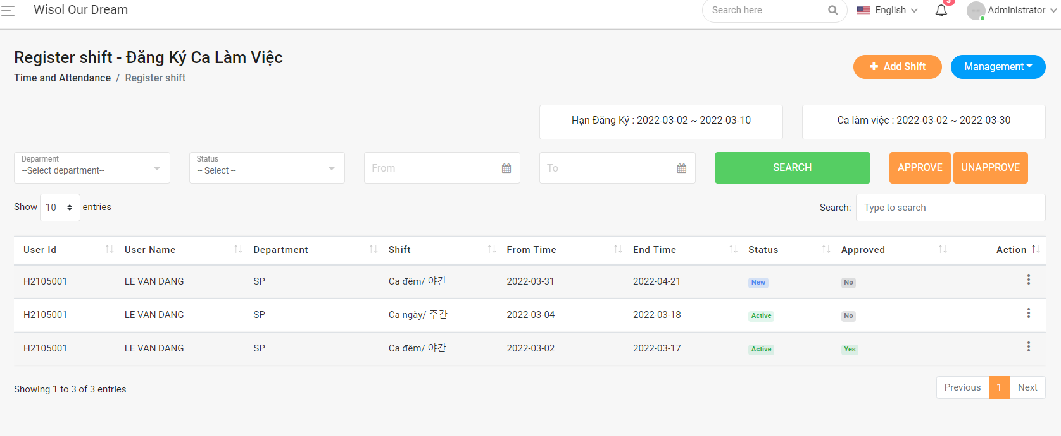

- Status phải tự chuyển sang active khi trong thời gian ca lam việc.Hết thời gian làm việc chuyển qua Inactive
- Vơi user dưới xưởng thì khi import phải check thời gian ca lam việc xem đúng không.

